個人・定型_葬儀案内
信濃毎日新聞葬儀広告申し込み【個人で行う葬儀・定型_葬儀案内（2段5.5㎝）】

【掲載申し込み】黄色の色付きの欄に入力をお願いします。＊は必須項目です
広告掲載日＊ | 令和 |  |  | 年 |  | 月 |  | 日 |  | 曜日付

新聞掲載地域＊ |  |  |  |  |  | ←プルダウンで選択
 | 全県版：228,000円／東北信版：168,000円／中南信版：132,000円（消費税、原稿制作費別）

亡くなられた方 | 氏名＊ |  |  |  |  |  |  |  |  |  | 年齢 |  |  | 歳
 | 死亡日時＊ |  |  | 月 |  | 日 |  |  | 時 |  |  | 分
 | 職歴
 | 住所

喪主 （広告掲載される方） | 氏名＊
 | 間柄 |  |  |  |  |  | ※亡くなられた方から見た間柄
 | 職歴
 | 住所＊
 | 電話

葬儀・告別式 | 日時＊ |  |  | 月 |  | 日 |  | 曜日
 |  |  |  |  |  | 時 |  | 分 | ～ |  | 時 |  | 分
 | 場所＊ |  | （会場名）
 |  |  | （住所）
 |  |  | （電話）

担当広告会社
担当者
校正送信先メールアドレス
電話番号

連絡事項

【広告原稿】右の掲載イメージを参考にご入力、ご確認をお願いします。一部を除き、上記から自動入力されます。
こちらの文章をもとに原稿を作成し、校正をお出しします。
①故人の情報
喪主から見た故人の関係 | ＊ |  |  |  |  | ←ご入力をお願いします

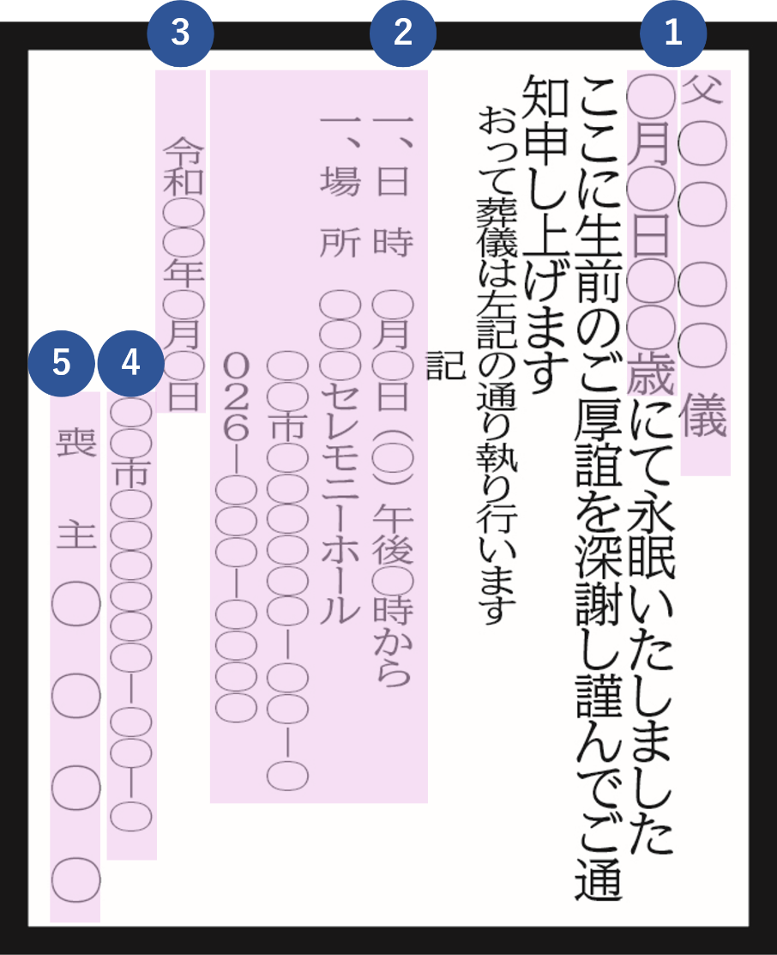
〈掲載イメージ〉
故人の氏名

亡くなった日にち |  | 0 | 月 | 0 | 日

亡くなった年齢 |  | 0 | 歳

②葬儀の情報
日にち |  | 0 | 月 | 0 | 日

時間 |  |  | 0 | 時 | 0 | 分 | から

場所（斎場名）

場所（住所）

場所（電話番号）

③広告掲載日 |  | 令和 | 0 | 年 | 0 | 月 | 0 | 日

④喪主様ご住所

⑤喪主様お名前

個人・定型_密葬
信濃毎日新聞葬儀広告申し込み【個人で行う葬儀・定型_密葬（2段4.5㎝）】

【掲載申し込み】黄色の色付きの欄に入力をお願いします。＊は必須項目です
広告掲載日＊ | 令和 |  |  | 年 |  | 月 |  | 日 |  | 曜日付

新聞掲載地域＊ |  |  |  |  |  | ←プルダウンで選択
 | 全県版：171,000円／東北信版：126,000円／中南信版：99,000円（消費税、原稿制作費別）

亡くなられた方 | 氏名＊ |  |  |  |  |  |  |  |  |  | 年齢 |  |  | 歳
 | 死亡日時＊ |  |  | 月 |  | 日 |  |  | 時 |  |  | 分
 | 職歴
 | 住所

喪主 （広告掲載される方） | 氏名＊
 | 間柄 |  |  |  |  |  | ※亡くなられた方から見た間柄
 | 職歴
 | 住所＊
 | 電話

葬儀・告別式 | 日時 |  |  | 月 |  | 日 |  | 曜日
 |  |  |  |  |  | 時 |  | 分 | ～ |  | 時 |  | 分
 | 場所 |  | （会場名）
 |  |  | （住所）
 |  |  | （電話）

担当広告会社
担当者
校正送信先メールアドレス
電話番号

連絡事項

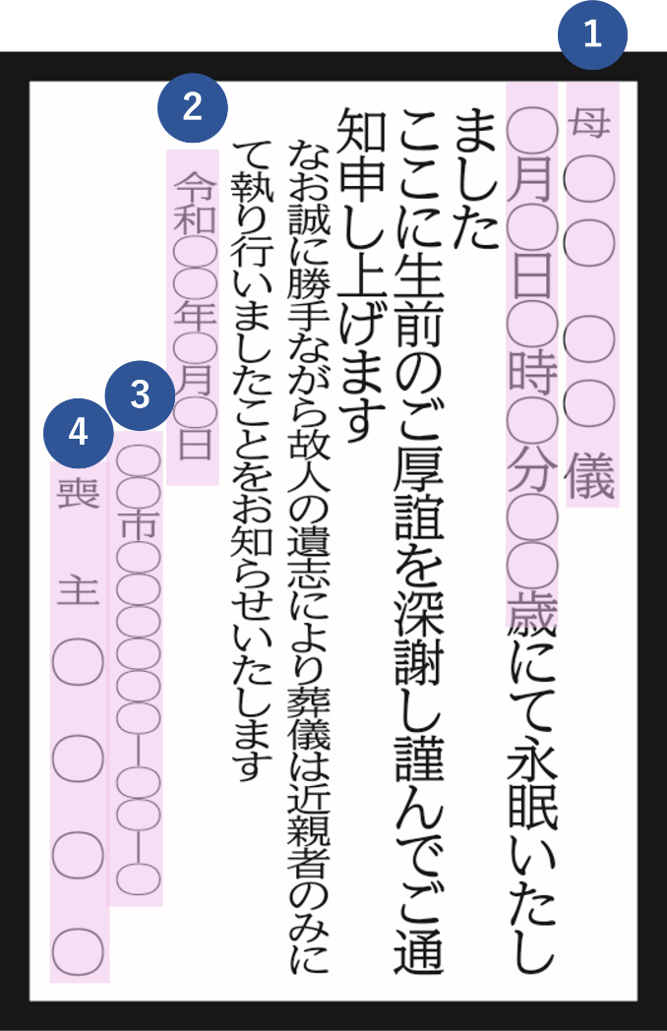
〈掲載イメージ〉
【広告原稿】右の掲載イメージを参考にご入力、ご確認をお願いします。一部を除き、上記から自動入力されます。
こちらの文章をもとに原稿を作成し、校正をお出しします。
①故人の情報
喪主から見た故人の関係 | ＊ |  |  |  |  | ←ご入力をお願いします

故人の氏名

亡くなった日にち |  | 0 | 月 | 0 | 日

亡くなった時間 |  |  | 0 | 時 | 0 | 分

亡くなった年齢 |  | 0 | 歳

②広告掲載日 |  | 令和 | 0 | 年 | 0 | 月 | 0 | 日

③喪主様ご住所

④喪主様お名前

定型_会葬御礼
信濃毎日新聞葬儀広告申し込み【定型_会葬御礼（2段6㎝）】

【掲載申し込み】黄色の色付きの欄に入力をお願いします。＊は必須項目です
広告掲載日＊ | 令和 |  |  | 年 |  | 月 |  | 日 |  | 曜日付

新聞掲載地域＊ |  |  |  |  |  | ←プルダウンで選択
 | 全県版：228,000円／東北信版：168,000円／中南信版：132,000円（消費税、原稿制作費別）

亡くなられた方 | 氏名＊ |  |  |  |  |  |  |  |  |  | 年齢 |  |  | 歳
 | 死亡日時＊ |  |  | 月 |  | 日 |  |  | 時 |  |  | 分
 | 職歴
 | 住所

喪主 （広告掲載される方） | 氏名＊
 | 間柄 |  |  |  |  |  | ※亡くなられた方から見た間柄
 | 職歴
 | 住所＊
 | 電話

葬儀・告別式 | 日時 |  |  | 月 |  | 日 |  | 曜日
 |  |  |  |  |  | 時 |  | 分 | ～ |  | 時 |  | 分
 | 場所 |  | （会場名）
 |  |  | （住所）
 |  |  | （電話）

担当広告会社
担当者
校正送信先メールアドレス
電話番号

連絡事項

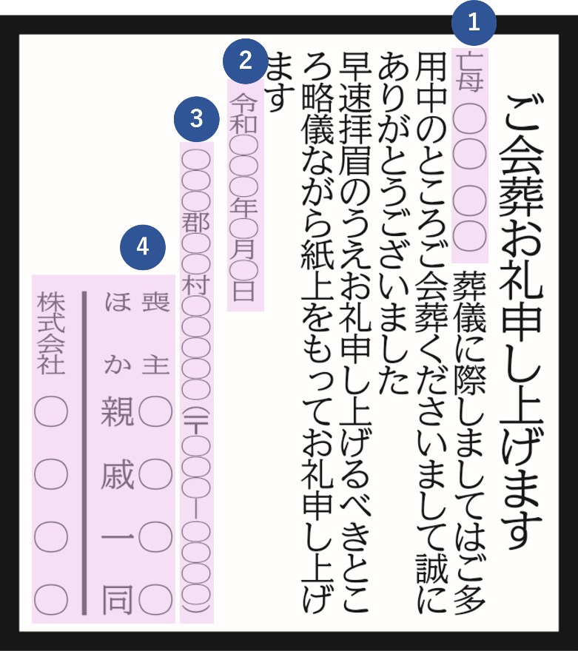
〈掲載イメージ〉
【広告原稿】右の掲載イメージを参考にご入力、ご確認をお願いします。一部を除き、上記から自動入力されます。
こちらの文章をもとに原稿を作成し、校正をお出しします。
①故人の情報
喪主から見た故人の関係 | ＊ |  |  |  |  | ←ご入力をお願いします

故人の氏名

②広告掲載日 |  | 令和 | 0 | 年 | 0 | 月 | 0 | 日

③喪主様ご住所

④喪主様お名前
連名などの場合下の欄に
入力してください。

個人・自由形
信濃毎日新聞葬儀広告申し込み【個人で行う葬儀・自由形】

【掲載申し込み】黄色の色付きの欄に入力をお願いします。＊は必須項目です
広告掲載日＊ |  | 令和 |  |  | 年 |  | 月 |  | 日 |  | 曜日付

新聞掲載地域＊ |  |  |  |  |  |  | ←プルダウンで選択
 |  | 全県版：171,000円／東北信版：126,000円／中南信版：99,000円（消費税、原稿制作費別）

亡くなられた方 |  | 氏名＊ |  |  |  |  |  |  |  |  |  | 年齢 |  |  |  | 歳
 |  | 死亡日時＊ |  |  | 月 |  | 日 | 午前 |  | 時 |  |  | 分
 |  | 職歴
 |  | 住所

喪主 （広告掲載される方） |  | 氏名＊
 |  | 間柄 |  |  |  |  |  | ※亡くなられた方から見た間柄
 |  | 職歴
 |  | 住所＊
 |  | 電話

葬儀・告別式 |  | 日時 |  |  | 月 |  | 日 |  | 曜日
 |  |  |  |  |  |  | 時 |  | 分 | ～ |  | 時 |  | 分
 |  | 場所 |  | （会場名） |  | あいう葬祭セレモニーホール
 |  |  |  | （住所） |  | 長野市あああ1112
 |  |  |  | （電話） |  | 026-236-3355

担当広告会社
担当者
校正送信先メールアドレス
電話番号

連絡事項

【広告原稿入力】 掲載イメージや文章プレビューを参考にご入力、ご確認をお願いします。上記から自動入力される箇所もあります。
こちらの文章をもとに原稿を作成し、校正をお出しします。
①故人の情報
喪主から見た故人の関係 |  | ＊ |  |  |  |  | ←ご入力をお願いします

故人の氏名

亡くなるまでの状況 |  |  |  |  |  |  |  |  |  |  | 例） | 病気療養中のところ

亡くなった日にち |  |  | 0 | 月 | 0 | 日

亡くなった時間 |  |  | 午前 | 0 | 時 | 0 | 分

亡くなった年齢 |  |  | 0 | 歳

②追記事項１ |  |  |  |  |  |  |  |  |  |  |  |  |  |  |  |  | 例） | なお密葬の儀は近親者のみで執り行いました

③葬送儀礼の選択 |  | ＊ |  |  |  | ←プルダウンから選択してください

④葬儀等の情報
日にち |  |  | 0 | 月 | 0 | 日 |  | 曜日

時間 |  |  |  | 0 | 時 | 0 | 分 | から | 0 | 時 | 0 | 分

場所（斎場名） |  |  | あいう葬祭セレモニーホール

場所（住所） |  |  | 長野市あああ1112

場所（電話番号） |  |  | 026-236-3355

⑤追記事項2 |  |  |  |  |  |  |  |  |  |  |  |  |  |  |  | ←下記例などを参考にご記入ください
 |  |  |  |  |  |  |  |  |  |  |  |  |  |  |  |  | 例） | ご来臨の節は平服にてお越しくださいますようお願い申し上げます
 |  |  |  |  |  |  |  |  |  |  |  |  |  |  |  |  | 例） | 誠に勝手ながらご香典ご供花ご供物の儀は固くご辞退申し上げます
 |  |  |  |  |  |  |  |  |  |  |  |  |  |  |  |  | 例） | 駐車場は限りがあるためできるだけ公共交通機関をご利用ください

⑥広告掲載日 |  |  | 令和 | 0 | 年 | 0 | 月 | 0 | 日

⑦喪主様ご住所

⑧喪主様⑴お名前 |  | ＊ |  |  | ←プルダウンから選択してください
 |  | ＊

喪主様⑵お名前 |  |  |  |  | ←プルダウンから選択してください

喪主様⑶お名前 |  |  |  |  | ←プルダウンから選択してください

追記事項3 |  |  |  |  |  |  |  | 例）ほか親族一同

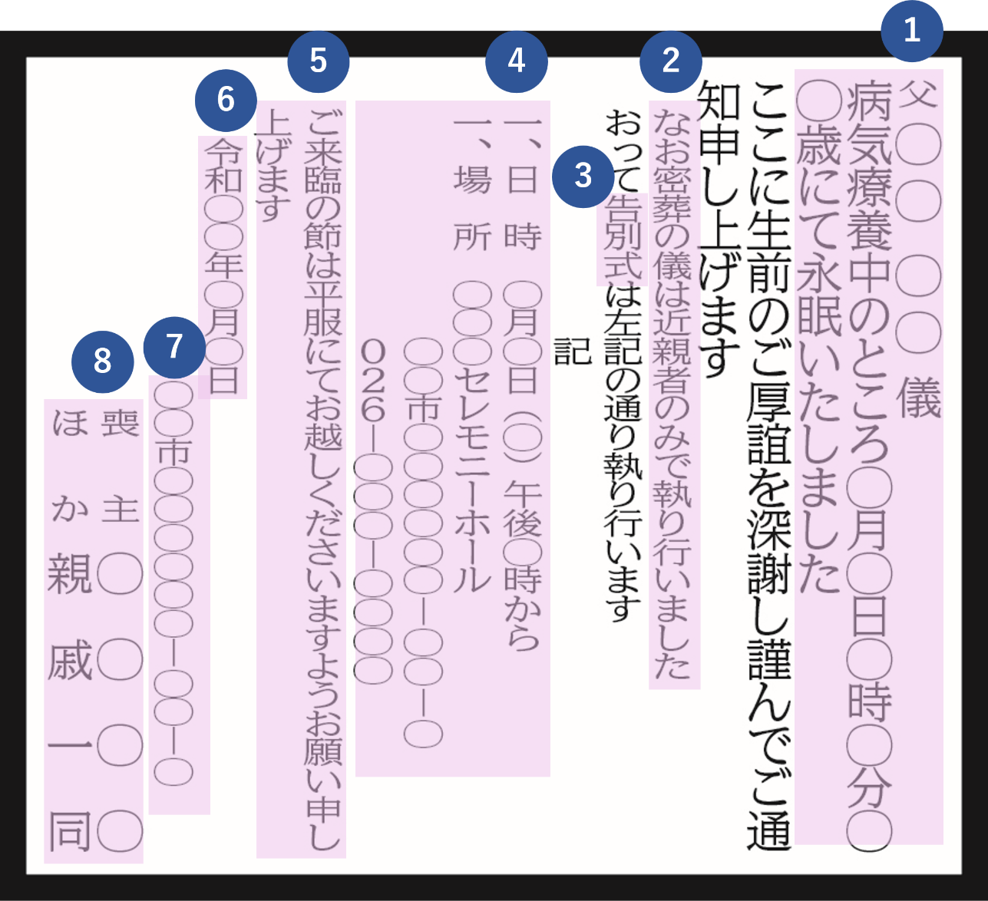
〈掲載イメージ〉
【文章プレビュー】※広告原稿は縦書きです。こちらの文章をもとに原稿を作成し、校正をお出しします
儀 |  |  |  |  |  |  |  |  |  |  |  |  |  |  |  |  |  |  | 3 | 行 | 2 | ㎝
月日午前時分歳にて永眠いたしました |  |  |  |  |  |  |  |  |  |  |  |  |  |  |  |  |  |  | 4 | 行 | 2.5
ここに生前のご厚誼を深謝し謹んでご通知申し上げます |  |  |  |  |  |  |  |  |  |  |  |  |  |  |  |  |  |  | 5 | 行 | 3
 |  |  |  |  |  |  |  |  |  |  |  |  |  |  |  |  |  |  | 6 | 行 | 3
おっては左記の通り執り行います |  |  |  |  |  |  |  |  |  |  |  |  |  |  |  |  |  |  | 7 | 行 | 3.5
記 |  |  |  |  |  |  |  |  |  |  |  |  |  |  |  |  |  |  | 8 | 行 | 4
一、日時 月日()時分から |  |  |  |  |  |  |  |  |  |  |  |  |  |  |  |  |  |  | 9 | 行 | 4
一、場所 あいう葬祭セレモニーホール |  |  |  |  |  |  |  |  |  |  |  |  |  |  |  |  |  |  | 10 | 行 | 4.5
 | 長野市あああ1112 |  |  |  |  |  |  |  |  |  |  |  |  |  |  |  |  |  | 11 | 行 | 5
 | 電話 026-236-3355 |  |  |  |  |  |  |  |  |  |  |  |  |  |  |  |  |  | 12 | 行 | 5.5
 |  |  |  |  |  |  |  |  |  |  |  |  |  |  |  |  |  |  | 13 | 行 | 5.5
 |  |  |  |  |  |  |  |  |  |  |  |  |  |  |  |  |  |  | 14 | 行 | 6
 |  |  |  |  |  |  |  |  |  |  |  |  |  |  |  |  |  |  | 15 | 行 | 6.5
 |  |  |  |  |  |  |  |  |  |  |  |  |  |  |  |  |  |  | 16 | 行 | 7
令和年月日 |  |  |  |  |  |  |  |  |  |  |  |  |  |  |  |  |  |  | 17 | 行 | 7
 |  |  |  |  |  |  |  |  |  |  |  |  |  |  |  |  |  |  | 18 | 行 | 7.5
 |  |  |  |  |  |  |  |  |  |  |  |  |  |  |  |  |  |  | 19 | 行 | 8
 |  |  |  |  |  |  |  |  |  |  |  |  |  |  |  |  |  |  | 20 | 行 | 8.5
 |  |  |  |  |  |  |  |  |  |  |  |  |  |  |  |  |  |  | 21 | 行 | 8.5
 |  |  |  |  |  |  |  |  |  |  |  |  |  |  |  |  |  |  | 22 | 行 | 9
 |  |  |  |  |  |  |  |  |  |  |  |  |  | 15 | 行 |  | 6.5 | ㎝ | 23 | 行 | 9.5
【料金シミュレーション】あくまで概算です。場合によっては増減しますのでご承知おきください。 |  |  |  |  |  |  |  |  |  |  |  |  |  |  |  |  |  |  | 24 | 行 | 10
全県版 |  | 247,000 |  |  | 円 |  |  |  |  |  |  |  |  |  |  |  |  |  | 25 | 行 | 10
東北信版 |  | 182,000 |  |  | 円 |  |  |  |  |  |  |  |  |  |  |  |  |  | 26 | 行 | 10.5
中南信版 |  | 143,000 |  |  | 円 |  |  |  |  |  |  |  |  |  |  |  |  |  | 27 | 行 | 11
 |  | ※いずれも消費税別 |  |  |  |  |  |  |  |  |  |  |  |  |  |  |  |  | 28 | 行 | 11.5
 |  |  |  |  |  |  |  |  |  |  |  |  |  |  |  |  |  |  | 29 | 行 | 11.5
 |  |  |  |  |  |  |  |  |  |  |  |  |  |  |  |  |  |  | 30 | 行 | 12
 |  |  |  |  |  |  |  |  |  |  |  |  |  |  |  |  |  |  | 31 | 行 | 12.5
 |  |  |  |  |  |  |  |  |  |  |  |  |  |  |  |  |  |  | 32 | 行 | 13
 |  |  |  |  |  |  |  |  |  |  |  |  |  |  |  |  |  |  | 33 | 行 | 13
 |  |  |  |  |  |  |  |  |  |  |  |  |  |  |  |  |  |  | 34 | 行 | 13.5
 |  |  |  |  |  |  |  |  |  |  |  |  |  |  |  |  |  |  | 35 | 行 | 14
 |  |  |  |  |  |  |  |  |  |  |  |  |  |  |  |  |  |  | 36 | 行 | 14.5
 |  |  |  |  |  |  |  |  |  |  |  |  |  |  |  |  |  |  | 37 | 行 | 14.5
 |  |  |  |  |  |  |  |  |  |  |  |  |  |  |  |  |  |  | 38 | 行 | 15
 |  |  |  |  |  |  |  |  |  |  |  |  |  |  |  |  |  |  | 39 | 行 | 15.5
 |  |  |  |  |  |  |  |  |  |  |  |  |  |  |  |  |  |  | 40 | 行 | 16
 |  |  |  |  |  |  |  |  |  |  |  |  |  |  |  |  |  |  | 41 | 行 | 16
 |  |  |  |  |  |  |  |  |  |  |  |  |  |  |  |  |  |  | 42 | 行 | 16.5
 |  |  |  |  |  |  |  |  |  |  |  |  |  |  |  |  |  |  | 43 | 行 | 17
 |  |  |  |  |  |  |  |  |  |  |  |  |  |  |  |  |  |  | 44 | 行 | 17.5
 |  |  |  |  |  |  |  |  |  |  |  |  |  |  |  |  |  |  | 45 | 行 | 17.5

社葬・自由形
信濃毎日新聞葬儀広告申し込み【社葬・自由形】

【掲載申し込み】 黄色の色付きの欄に入力をお願いします。＊は必須項目です
広告掲載日＊ |  | 令和 |  |  | 年 |  | 月 |  | 日 |  | 曜日付

新聞掲載地域＊ |  |  |  |  |  |  | ←プルダウンで選択
 |  | 全県版：171,000円／東北信版：126,000円／中南信版：99,000円（消費税、原稿制作費別）

亡くなられた方 |  | 氏名＊ |  |  |  |  |  |  |  |  |  | 年齢 |  |  |  | 歳
 |  | 死亡日時＊ |  |  | 月 |  | 日 |  |  | 時 |  |  | 分
 |  | 職歴
 |  | 住所

喪主 （広告掲載される方） |  | 氏名＊
 |  | 間柄 |  |  |  |  |  | ※亡くなられた方から見た間柄
 |  | 職歴
 |  | 住所＊
 |  | 電話

葬儀・告別式 |  | 日時 |  |  | 月 |  | 日 |  | 曜日
 |  |  |  |  |  |  | 時 |  | 分 | ～ |  | 時 |  | 分
 |  | 場所 |  | （会場名）
 |  |  |  | （住所）
 |  |  |  | （電話）

担当広告会社
担当者
校正送信先メールアドレス
電話番号

連絡事項

【広告原稿入力】 掲載イメージや文章プレビューを参考にご入力、ご確認をお願いします。上記から自動入力される箇所もあります。
こちらの文章をもとに原稿を作成し、校正をお出しします。
①故人の情報
故人の肩書 |  | ＊ |  |  |  |  |  |  |  |  |  |  |  | ←ご入力をお願いします「弊社前代表取締役社長」など

故人の氏名 |  | ＊

亡くなるまでの状況 |  |  |  |  |  |  |  |  |  |  |  |  |  |  | 例）病気療養中のところ

亡くなった日にち |  | ＊ | 0 | 月 | 0 | 日

亡くなった時間 |  |  |  | 0 | 時 | 0 | 分

亡くなった年齢 |  | ＊ | 0 | 歳

②追記事項１ |  |  |  |  |  |  |  |  |  |  |  |  | 例）なお密葬の儀は近親者のみで執り行いました

③葬送儀礼の選択 |  | ＊ |  |  |  | ←プルダウンから選択

④葬儀の情報
日にち |  |  | 0 | 月 | 0 | 日 |  | 曜日

時間 |  |  |  | 0 | 時 | 0 | 分 | から | 0 | 時 | 0 | 分

場所（斎場名）

場所（住所）

場所（電話番号）

⑤追記事項2 |  |  |  |  |  |  |  |  |  |  |  |  |  |  |  | ←下記例などを参考にご記入ください
 |  |  |  |  |  |  |  |  |  |  |  |  |  |  |  |  | 例） | ご来臨の節は平服にてお越しくださいますようお願い申し上げます
 |  |  |  |  |  |  |  |  |  |  |  |  |  |  |  |  | 例） | 誠に勝手ながらご香典ご供花ご供物の儀は固くご辞退申し上げます
 |  |  |  |  |  |  |  |  |  |  |  |  |  |  |  |  | 例） | 駐車場は限りがあるためできるだけ公共交通機関をご利用ください

⑥広告掲載日 |  | ＊ | 令和 | 0 | 年 | 0 | 月 | 0 | 日

⑦喪主様、会社等の情報 |  | ＊ |  |  |  |  |  |  |  | ←会社住所
 |  |  |  |  |  |  |  |  |  | ←会社名
 |  |  |  |  |  |  |  |  |  | ←喪主の方のお役職
 |  |  |  |  |  |  |  |  |  | ←喪主の氏名、連名の方がいれば下の欄にご記入ください

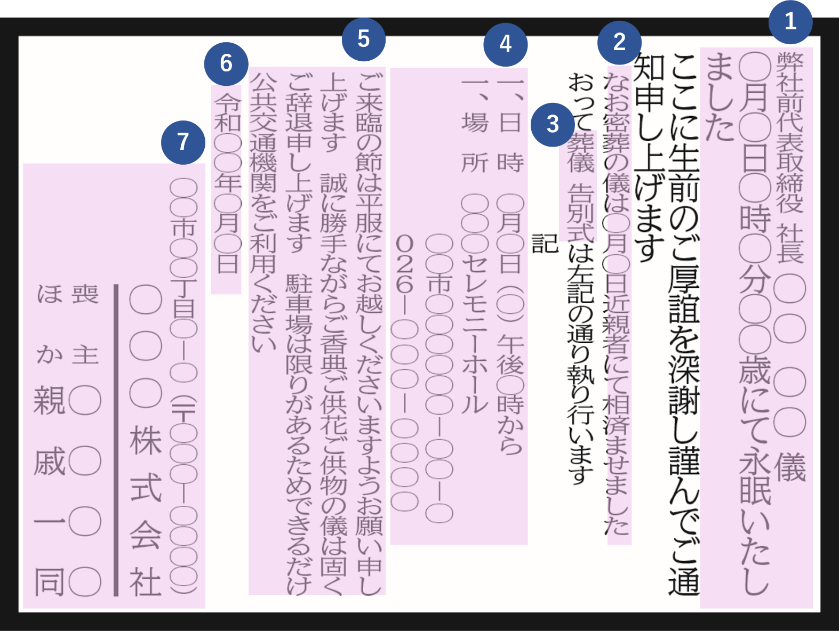
〈掲載イメージ〉
【文章プレビュー】※広告原稿は縦書きです。こちらの文章をもとに原稿を作成し、校正をお出しします
儀 |  |  |  |  |  |  |  |  |  |  |  |  |  |  |  |  |  |  | 3 | 行 | 2 | ㎝
0月日時分歳にて永眠いたしました |  |  |  |  |  |  |  |  |  |  |  |  |  |  |  |  |  |  | 4 | 行 | 2.5
ここに生前のご厚誼を深謝し謹んでご通知申し上げます |  |  |  |  |  |  |  |  |  |  |  |  |  |  |  |  |  |  | 5 | 行 | 3
 |  |  |  |  |  |  |  |  |  |  |  |  |  |  |  |  |  |  | 6 | 行 | 3
おっては左記の通り執り行います |  |  |  |  |  |  |  |  |  |  |  |  |  |  |  |  |  |  | 7 | 行 | 3.5
記 |  |  |  |  |  |  |  |  |  |  |  |  |  |  |  |  |  |  | 8 | 行 | 4
一、日時 月日()時分から |  |  |  |  |  |  |  |  |  |  |  |  |  |  |  |  |  |  | 9 | 行 | 4
一、場所 |  |  |  |  |  |  |  |  |  |  |  |  |  |  |  |  |  |  | 10 | 行 | 4.5
 |  |  |  |  |  |  |  |  |  |  |  |  |  |  |  |  |  |  | 11 | 行 | 5
 | 電話 |  |  |  |  |  |  |  |  |  |  |  |  |  |  |  |  |  | 12 | 行 | 5.5
 |  |  |  |  |  |  |  |  |  |  |  |  |  |  |  |  |  |  | 13 | 行 | 5.5
 |  |  |  |  |  |  |  |  |  |  |  |  |  |  |  |  |  |  | 14 | 行 | 6
 |  |  |  |  |  |  |  |  |  |  |  |  |  |  |  |  |  |  | 15 | 行 | 6.5
 |  |  |  |  |  |  |  |  |  |  |  |  |  |  |  |  |  |  | 16 | 行 | 7
令和年月日 |  |  |  |  |  |  |  |  |  |  |  |  |  |  |  |  |  |  | 17 | 行 | 7
 |  |  |  |  |  |  |  |  |  |  |  |  |  |  |  |  |  |  | 18 | 行 | 7.5
 |  |  |  |  |  |  |  |  |  |  |  |  |  |  |  |  |  |  | 19 | 行 | 8
 |  |  |  |  |  |  |  |  |  |  |  |  |  |  |  |  |  |  | 20 | 行 | 8.5
 |  |  |  |  |  |  |  |  |  |  |  |  |  |  |  |  |  |  | 21 | 行 | 8.5
 |  |  |  |  |  |  |  |  |  |  |  |  |  |  |  |  |  |  | 22 | 行 | 9
 |  |  |  |  |  |  |  |  |  |  |  |  |  |  |  |  |  |  | 23 | 行 | 9.5
 |  |  |  |  |  |  |  |  |  |  |  |  |  |  |  |  |  |  | 24 | 行 | 10
 |  |  |  |  |  |  |  |  |  |  |  |  | 10 | 行 |  | 4.5 | ㎝ |  | 25 | 行 | 10
【料金シミュレーション】あくまで概算です。場合によっては増減しますのでご承知おきください。 |  |  |  |  |  |  |  |  |  |  |  |  |  |  |  |  |  |  | 26 | 行 | 10.5
全県版 |  | 171,000 |  |  | 円 |  |  |  |  |  |  |  |  |  |  |  |  |  | 27 | 行 | 11
東北信版 |  | 126,000 |  |  | 円 |  |  |  |  |  |  |  |  |  |  |  |  |  | 28 | 行 | 11.5
中南信版 |  | 99,000 |  |  | 円 |  |  |  |  |  |  |  |  |  |  |  |  |  | 29 | 行 | 11.5
 |  | ※いずれも消費税別。原稿制作費別 |  |  |  |  |  |  |  |  |  |  |  |  |  |  |  |  | 30 | 行 | 12
 |  |  |  |  |  |  |  |  |  |  |  |  |  |  |  |  |  |  | 31 | 行 | 12.5
 |  |  |  |  |  |  |  |  |  |  |  |  |  |  |  |  |  |  | 32 | 行 | 13
 |  |  |  |  |  |  |  |  |  |  |  |  |  |  |  |  |  |  | 33 | 行 | 13
 |  |  |  |  |  |  |  |  |  |  |  |  |  |  |  |  |  |  | 34 | 行 | 13.5
 |  |  |  |  |  |  |  |  |  |  |  |  |  |  |  |  |  |  | 35 | 行 | 14
 |  |  |  |  |  |  |  |  |  |  |  |  |  |  |  |  |  |  | 36 | 行 | 14.5
 |  |  |  |  |  |  |  |  |  |  |  |  |  |  |  |  |  |  | 37 | 行 | 14.5
 |  |  |  |  |  |  |  |  |  |  |  |  |  |  |  |  |  |  | 38 | 行 | 15
 |  |  |  |  |  |  |  |  |  |  |  |  |  |  |  |  |  |  | 39 | 行 | 15.5
 |  |  |  |  |  |  |  |  |  |  |  |  |  |  |  |  |  |  | 40 | 行 | 16
 |  |  |  |  |  |  |  |  |  |  |  |  |  |  |  |  |  |  | 41 | 行 | 16
 |  |  |  |  |  |  |  |  |  |  |  |  |  |  |  |  |  |  | 42 | 行 | 16.5
 |  |  |  |  |  |  |  |  |  |  |  |  |  |  |  |  |  |  | 43 | 行 | 17
 |  |  |  |  |  |  |  |  |  |  |  |  |  |  |  |  |  |  | 44 | 行 | 17.5
 |  |  |  |  |  |  |  |  |  |  |  |  |  |  |  |  |  |  | 45 | 行 | 17.5

